Leeme
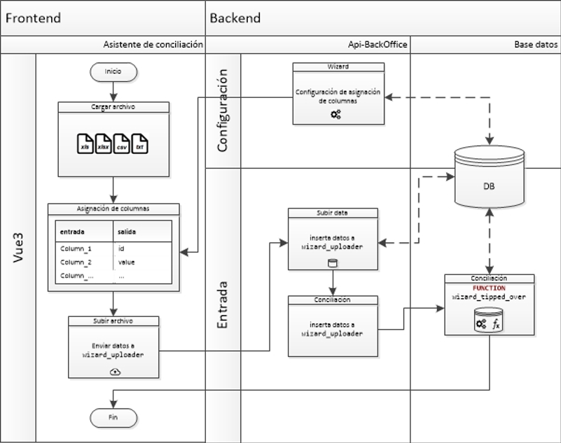
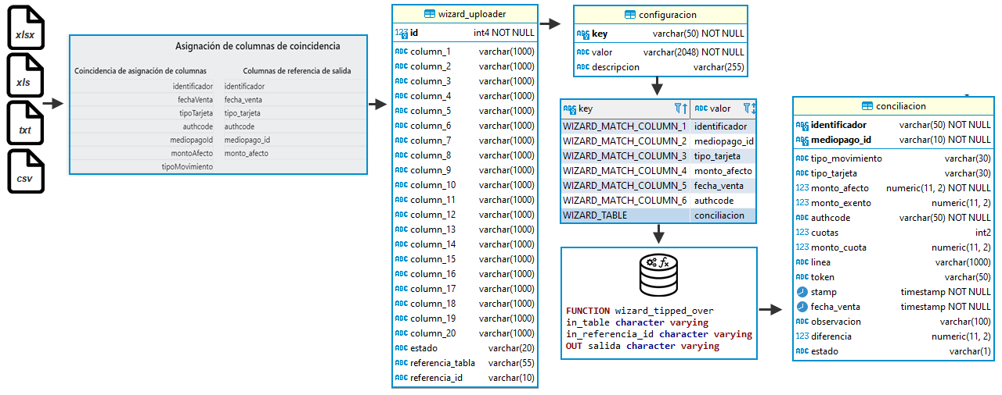
Información importante
Archivos tipo xlsx y xls: Primera fila nombre de columnas. Las celdas con formato general (no tienen un formato específico de número)
Ver archivo ejemplo.xlsx, Hoja1
Archivos tipo txt y csv: Primera línea nombre de atributo. Valores separado por punto y coma ; y secuencias de escape \n para nueva línea, tal como se muestra a continuación:

identificador;mediopagoId;tipoMovimiento;tipoTarjeta;montoAfecto;authcode;fechaVenta
488;PAYPAL;VENTA;USD;3300;075721146T4327614;2022-07-13T04:00:47
441;PAYPAL;VENTA;USD;133000;6SF46633L45099640;2022-06-24T04:00:25
439;PAYPAL;VENTA;USD;43000;62235098PD1486620;2022-06-24T04:00:07

Si bien para cualquier tipo de formato de archivo de subida, el tipo de datos es una cadena de texto sin comillas delimitadoras, no obstante, se debe respetar formato indicado para el atributo tipo fecha como se muestra en ejemplos mencionado anteriormente

Flujo asistente de conciliación

